【記入例】（農地整備）
大区画化事業 要望台帳 ver2.0 （区画拡大）必須 【記載例】 |  |  |  |  |  |  | 地 区 名 | ○○○地区 ※主な字名などでつけてください |  |  |  |  |  |  |  |  |  |  |  |  |  |  |  |  | 作成日 |  | 令和 年 月 日 |  |  |  | （記入年月日）
 |  |  |  |  |  |  | 事業主体名 | (株)○○○○ ※会社名・組織名・個人名で記載

事業主体記入欄 |  |  |  |  |  |  |  |  |  |  |  |  |  |  |  |  |  |  |  |  |  |  |  | 市町村確認欄 |  |  |  |  |  |  | 備考
No(通番号） | 市町村名 | 大字名 | 字名 | 地番 | （区画拡大後の仮番号） 大区画番号 | 地目 | 面積 (㎡) | 所有者 | （○・－） 所有者同意 | 耕作者 | （○・－） 耕作者同意 | 工 種（外注工事：○） （自力施工：●） |  |  |  |  |  |  |  |  |  | 施工予定年度 | 管理権（○・－） 農地中間管理事業の | 農振農用地 | 地域計画区域 | 文化財指定区域 | 別事業履歴・計画 | 備考 （市町村）
 |  |  |  |  |  |  |  |  |  |  |  | 必須工事 |  |  |  |  | 併せ工事 |  |  |  |  |  |  |  |  |  |  | 項目に相違が有れば記入
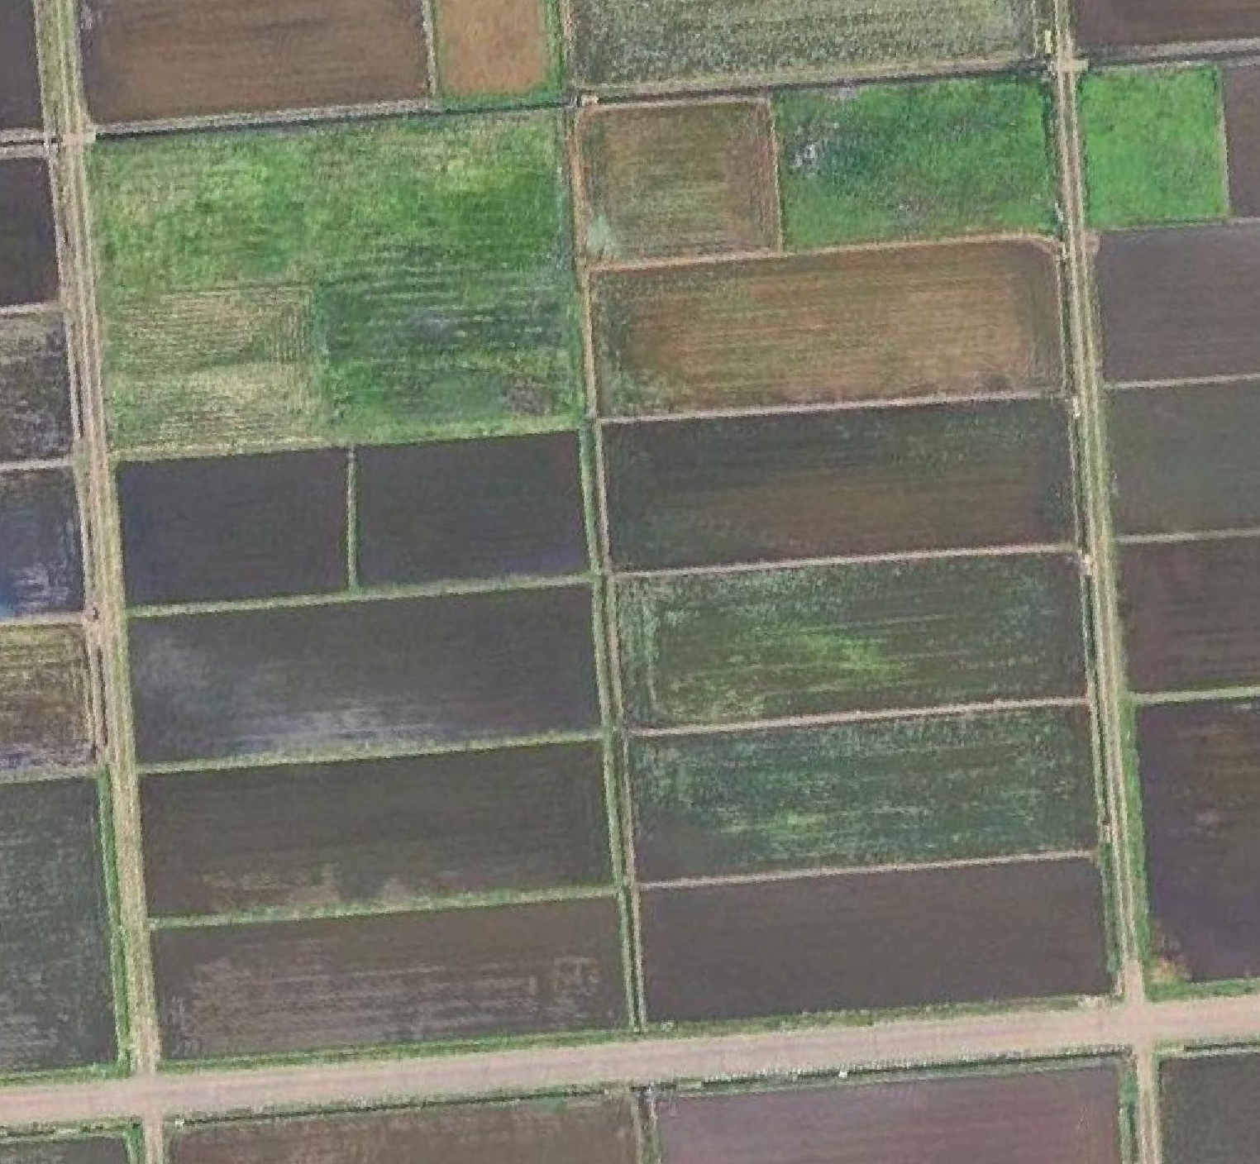
田区１
田区２
田区３
畦畔撤去
事業実施要望図
※図面は、Googleマップでも結構です。
※位置を把握できるものを作成ください。
（手書きでもかまいません）
湧水処理
 |  |  |  |  |  |  |  |  |  |  |  | 区画拡大（施工者） | 表土扱い（有・無） | 田差10cm（以上・以下） | 畦畔撤去（施工者） | 畦畔撤去延長 （ｍ） | 客 土（施工者） | 除 礫（施工者） | 暗渠排水（施工者） | 湧水処理（施工者） | 湧水処理施工延長 （m） |  |  |  |  |  |  | 登記 地目 | 登記 面積 (㎡) | 登記上の 所有者
この欄は、記載不要です。
1 | ○市 | ○町 | ○○ | 13-1 | 1 | 田 | 2,100 | ○○○○ | ○ | ○○○○ | ○ | ○ | 有 | 以上 |  |  | ○ |  |  |  |  | R9 | ○
2 | 〃 | 〃 | 〃 | 13-2 | 1 | 田 | 2,569 | ○○○○ | ○ | ○○○○ | ○ | ○ | 有 | 以上 |  |  | ○ |  |  |  |  | R9 | ○
3 | 〃 | 〃 | 〃 | 13-3 | 1 | 田 | 4,400 | ○○○○ | ○ | ○○○○ | ○ | ○ | 有 | 以上 |  |  | ○ |  |  |  |  | R9 | ○
4 | 〃 | 〃 | 〃 | 14-1 | 2 | 田 | 4,032 | ○○○○ | － | ○○○○ | － | ● | 無 | 以下 |  |  |  | ○ |  |  |  | R10 | －
5 | 〃 | 〃 | 〃 | 14-2 | 2 | 田 | 5,043 | ○○○○ | － | ○○○○ | － | ● | 無 | 以下 |  |  |  | ○ |  |  |  | R10 | －
6 | 〃 | 〃 | 〃 | 15-1 | 3 | 田 | 5,060 | ○○○○ | ○ | ○○○○ | ○ | ● | 無 | 以下 | ● | 100 |  |  | ○ |  |  | R11 | －
7 | 〃 | 〃 | 〃 | 15-2 | 3 | 田 | 5,013 | ○○○○ | ○ | ○○○○ | － | ● | 無 | 以下 |  |  |  |  |  | ○ | 108 | R11 | －
「－」でも事業実施は可能です。
区画拡大後の仮番号をつけてください。
（例）
整備することの同意確認は必ず行ってください。
※同意がない場合は、事業を実施できません。
必須項目に「○」または「●」が無い場合は実施できません。
整備前の農地間の高低差が10cm以上か、10cm以下を記載してください。
大区画化後の区画の中で統一してください。
整備前の高低差の合計で判断してください。（一番上と一番下の農地高低差）

業者等に工事を依頼する場合は「○」を、
すべて自分で工事する場合は「●」をつけてください。
※農地の区画拡大は、必ず行う必要があります。

【記入例】（更新整備）
大区画化事業 要望台帳 ver2.0 （更新整備） 【記載例】 |  |  |  |  |  | 地 区 名 | ○○○地区 ※主な字名などでつけてください |  |  |  | 作成日 | 令和 年 月 日 |  |  |  | （記入年月日）
 |  |  |  |  |  | 事業主体名 | (株)○○○○ ※会社名・組織名・個人名で記載

事業主体記入欄 |  |  |  |  |  |  |  |  |  |  |  |  |  |  |  | 備 考
No(通番号） | 工種 | 路線番号 | 外注工事：○ 自力施工：● | 主要構造物の更新整備 （水路・道路・畦畔） |  |  |  |  | 附帯構造物の更新整備 （排水口・用水口） |  |  | 施工予定年度 | 更新箇所の 協議・同意

田区１
田区２
田区３
用水２
排水１
排水３
道路２
用水１
道路１
排水２
○１用水口
排水口１▽
畦畔１
畦畔２
事業実施要望図
※図面は、Googleマップでも結構です。
※位置を把握できるものを作成ください。
（手書きでもかまいません）
 |  |  |  | 現況断面 （水路 幅ｘ高） （道路 全幅員）（畦畔 上幅） （ｍ） | 設置年度 (M:明治) (T:大正) (S:昭和) (H:平成) (R:令和) | 計画断面 （水路 幅ｘ高） （道路 全幅員）（畦畔 上幅） （ｍ） | 整備延長 （ｍ） | 整備理由 | 種類 | 箇所数 | 整備理由 |  | 管理者 の同意 | 所有者 の同意 【全員】 | 耕作者 の同意 【全員】
1 | 用水路 | 1 |  | コンクリート 0.30ｘ0.30 | H10 | コンクリート 0.30ｘ0.30 | 0 |  | 用水口 | 1 | 区画拡大により新たに追加 | R9 | ○ | ○ | ○
2 | 用水路 | 2 | ○ | 土水路 0.25ｘ0.20 | S45頃 | コンクリート 0.30ｘ0.30 | 190 | 土水路で水漏れが著しいため |  |  |  | R9 | ○ | ○ | ○
3 | 排水路 | 1 |  | コンクリート 0.30ｘ0.30 | H11 | コンクリート 0.30ｘ0.30 | 0 |  | 排水口 | 1 | 区画拡大により位置変更 | R10 | ○ | ○ | ○
4 | 排水路 | 2 | ○ | コンクリート 0.50ｘ0.50 | H11 | コンクリート 0.50ｘ0.50 | 190 | 区画拡大に伴って水路の勾配調整を行うため |  |  |  | R10 | ○ | ○ | ○
水路を更新する場合は、
水路延長に含まれます。
5 | 排水路 | 3 | ○ | コンクリート 0.30ｘ0.30 | 不明 | コンクリート 0.30ｘ0.30 | 100 | 老朽化で破損しているため |  |  |  | R10 | ○ | ○ | ○
6 | 農作業道 | 1 | ○ | 砂利道路3.0m | 不明 | 砂利道路3.0m | 85 | 部分的に陥没し、農業機械の走行に支障があるため |  |  |  | R11 | ○ | ○ | ○
7 | 農作業道 | 2 | ○ | 舗装道路4.0m | S60 | 舗装道路4.0m | 190 | 路面の凸凹が著しく、大型機械の走行に支障があるため |  |  |  | R11 | ○ | ○ | ○
8 | 畦畔 | 1 | ● | 土構造 0.30ｘ0.30 | 不明 | 土構造 0.30ｘ0.30 | 100 | 区画拡大に伴ってつくり直すため |  |  |  | R9 | ○ | ○ | ○
9 | 畦畔 | 2 | ● | 土構造 0.30 | S59 | 土構造（幅広） 1.00 | 100 | 区画拡大に伴って草刈り作業を容易にするため |  |  |  | R9 | ○ | ○ | ○
整備する理由を記載してください。
業者等に依頼する場合「○」
自分で全て工事する場合「●」
※空欄の場合は実施できません。
整数で延長を記載してください。
整備後の構造と大きさを記載してください。
形質の変更を行うため、
「施設管理者」、「近接の所有者や耕作者」の同意が必要です。
※上記関係者の許可が無い場合は工事はできません。
整備前（現在）の構造と大きさ
を記載してください。
大まかな年度でよいので、記載してください。

